상품제안서
엔보우 15W 무선충전마우스패드(분리형) | 상품코드: S25289

 |  |  |  |  |  |  | 02-713-8555 | www.synergygift.co.kr
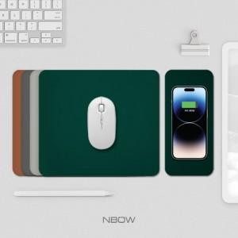 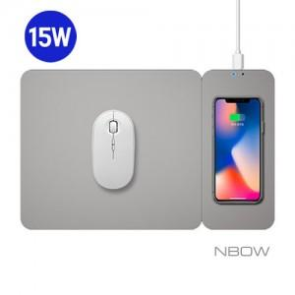

【상세/제작정보】

【인쇄/포장옵션】 | 레이저, UV컬러인쇄 / 포장지포장

【공급단가】 | 수량 | 30~ | 100~ | 300~ | 1,000~ | 3,000~
*VAT별도 | 그레이 | 13,520원 | 13,190원 | 12,650원 | 12,330원 | 12,000원
 | 다크그레이 | 13,520원 | 13,190원 | 12,650원 | 12,330원 | 12,000원
 | 그린 | 13,520원 | 13,190원 | 12,650원 | 12,330원 | 12,000원
 | 브라운 | 13,520원 | 13,190원 | 12,650원 | 12,330원 | 12,000원

【상품 URL】 | https://www.synergygift.co.kr:443/src/goods_detail.php?gdno=25289

